照片
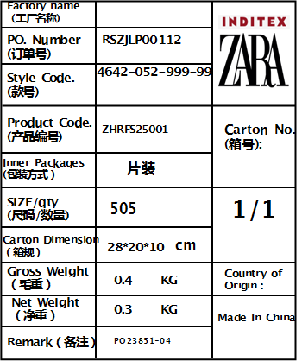
产品物料标识 供应商名称 上海睿颢供应链集团有限公司 品名 ZHRFS25001 14标RFID贴纸45*35mm 不可移(双色) 物料编码 4.13.001203 采购订单号 RSZJLP00112 款号 4642-052-999-99 数量 505pcs 颜色，尺寸 45*35mm 不可移(双色) 生产日期 2026.2 备注 505个/箱，共1箱

